ÍNDICE
ÍNDICE

DURACIÓN
CONVEXIDAD

 | 1 | 5
 | 2 | 6
 | 3 | 7
 | 4 | 8
INMUNIZACIÓN
PORTAFOLIOS

 | 9 | 13
 | 10 | 14
 | 11 | 15
 | 12 | 16

5
 |  |  | AÑO |  | FLUJO |  |  | Tasa | h
 |  |  | 2 |  | $10,000 |  |  | 6% | -0.1%
 |  |  | 10 |  | $25,000

a) | $22,859.83

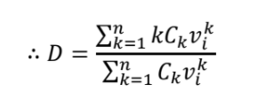
b) | 6.4956407014

 |  |  |  |  |  |  |  |  |  |  | $157,398.62 |  | 6.8853791435
 |  |  |  |  |  |  |  |  |  |  | $22,859.83

 |  |  |  |  | 6.4956407014

c) | 61.863599598

 |  |  |  |  |  |  |  |  |  |  |  |  | 1414191.37
 |  |  |  |  |  |  |  |  |  |  |  |  | 22859.83

 |  | 61.863599598

d) | $23,008.32

e) | $23,009.03

f) | $23,009.03

Utilizando las funciones del módulo "Formulas_Irregulares" |  |  | a) | 22859.833823 |  | b) | 6.4956407014 |  | c) | 61.863589236 |  | f) | 23009.03

 |  |  |  | AÑO | 2 | 10

 |  |  |  | FLUJO | $10,000 | $25,000

9
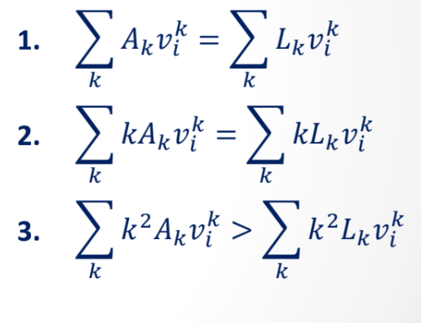

 |  |  |  |  |  |  |  |  |  |  | i
 |  |  |  |  |  |  |  |  |  |  | 10%

 |  | => | X | 0.90909090909 | + | Y | 0.7513148009 | = | 826.44628099

 |  | => | X | 0.82644628099 | + | Y | 2.0490403661 | = | 1502.6296018

X | 0.90909090909 | + | Y | 0.7513148009 | = | 826.44628099
X | 0.82644628099 | + | Y | 2.0490403661 | = | 1502.6296018

0.90909090909 | 0.7513148009 | X |  | 826.44628099 |  |  | X |  | 1.65 | -0.605 | 826.44628099 | X | 454.54545455
0.82644628099 | 2.0490403661 | Y |  | 1502.6296018 |  |  | Y |  | -0.6655 | 0.73205 | 1502.6296018 | Y | 550

 |  |  |  |  |  | => | 4132.231405 | > | 3305.785124

13
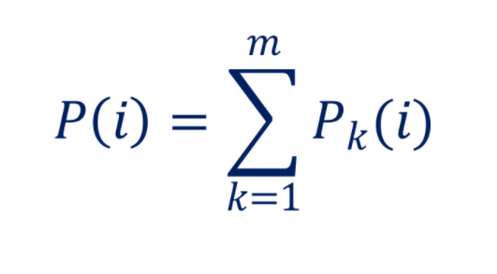

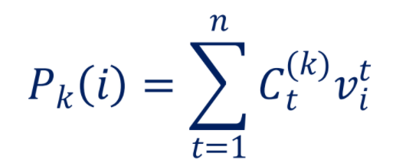

15
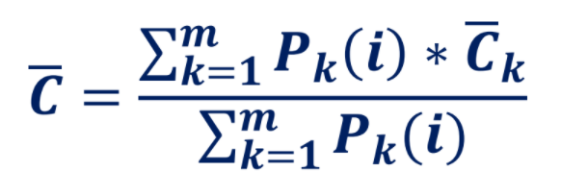

 | BCC |  | Perpetuidad | 10% | Anualidad
C | 1000 | K | 2000 | Tiempos | 1 | 3 | DM | 9.1054826865
n | 8 | i | 10% | Flujos | 1000 | 2000
i | 10% | Precio | 20000 |  |  |  | Convexidad | 176.76910456
Precio | 466.50738021 | DM | 10 | Precio | 2411.7205109
DM | 7.2727272727 | Conv | 200 | DM | 2.0419144718
Conv | 59.504132231 |  |  | Conve | 6.8020905744

